셀서식기초
우..와..~~!!
#,##0 이랑 ; 만
사용했더니
정말 쉽다옹~
나옹이가 준비한
특별 선물이나옹!
▶▶
기호 |  | 간략설명 | 필수서식 | 예제 |  | 서식샘플
1 | 0 | 숫자 1자리 표시 (불필요한 0 포함) | 0 | 1000 | 양수 | ▲12,345,678
2 | # | 숫자 1자리 표시 (불필요한 0 제외) | #,##0 | 1,000 | 음수 | ▼12,345,678
3 | ? | 숫자 1자리 표시 (불필요한 0 제외, 여백) | #,##0"원" | 1,000원 | 0 | ❌


4 | @ | 텍스트 서식 | #,##0, | 1
5 | . | 소수점 단위 | #,##0,"천원" | 1천원
6 | , | 천단위 구분 또는 천단위 절삭
7 | % | 백분율 표시 | 양수일 때 ; 음수일 때 ; 0일 때 ; 텍스트일 때
8 | / | 소수점 이하를 분수로 표시
9 | * | 별표 이후 문자 셀 넓이 끝까지 반복 | 양수일 때 ; 음수일 때 ; 0일 때
10 | _ | 언더바 이후 문자만큼 여백 | ▲ 현업에서는 이렇게만 기억해도 된다옹!
11 | [] | 셀서식에 조건 및 색상 적용

조건부서식기초

오빠두 모터스 직원별 영업 현황 (금액, 천원)

이름 | 1월 | 2월 | 3월 | 상반기합계 | 목표치 | 700,000 |  | 조건부 자동화 서식
이윤후 | 256,000 | 246,400 | 213,300 | 715,700
최원호 | 261,400 | 297,800 | 265,500 | 824,700
김연우 | 163,800 | 104,100 | 237,400 | 505,300
이영환 | 111,500 | 114,500 | 225,000 | 451,000
김이랑 | 138,200 | 229,200 | 195,300 | 562,700
구동호 | 179,900 | 288,900 | 201,700 | 670,500
장경희 | 242,200 | 120,400 | 191,600 | 554,200
정영실 | 222,800 | 195,600 | 162,700 | 581,100
성수진 | 251,100 | 242,800 | 279,700 | 773,600
상반기 합계가
목표치 (700,000) 보다 작은 직원이 누구냐옹!!
황진만 | 228,000 | 293,800 | 177,200 | 699,000 |  |  | `
한유진 | 279,800 | 176,500 | 291,000 | 747,300
이영원 | 156,700 | 200,300 | 271,600 | 628,600

키워드강조
해피데이 - 파티용품 리뷰 (21년 2월)

키워드 검색도
실시간으로 가능하다옹!
클릭 1번으로!
리뷰 | 검색단어 | 키워드 강조
진짜 너무 좋아요. 가격도 마음에 들고 스티커 하나로 제품 느낌 확 삽니다! | 인형
너무 귀엽고 이뻐요! 스티커 잘 사용하겠습니다! | 스티커
너무너무 좋습니다! 포장 손님들께 어필하기 위해 구입한 스티커가 매출 업!
완전 저렴하게 잘 샀습니다. 스티커 디자인까지 너무 완벽합니다.~

매번 구입하고 있어요. 통째로 인형이 박스 통째로 오니 너무 편하고 좋네요.
풍선 크기가 들락날락 하지만 ㅜㅜ 그래도 사이즈가 딱입니다!
햄버거집 운영중입니다. 풍선 예쁘고 너무 좋아요
디자이너가 누군지, 인형이 너무 귀엽네요 ㅎㅎ
두번째 구매합니다~ 가격도 착하고 인형 너무 이뻐요~ 감사합니다
풍선 튼튼하고 너무 좋습니다. 한번 설치하면 오래 가서 좋아요~
늘 잘쓰고 있어요. 풍선인형 너무 좋습니다. 프랜차이즈 매장에서 쓰고있어요
인형 디자인 넘 기여움. 가격도 착함. 가게에서 잘 쓰고 있또요

데이터막대
아니!!
이렇게 전달하면
나보고 하나씩 검토해보라는거냐옹?!
오빠두 모터스 영업팀 직원별 21-23년 판매현황
 |  |  |  |  | 데이터 막대
부서 | 이름 | 2021년 | 2022년 | 2023년 (~2월)
영업3팀 | 성수진 | 766,486,923 | 2,972,663,566 | 405,880,783
영업3팀 | 구동호 | 1,910,171,909 | 2,777,309,743 | 673,665,111
영업2팀 | 신상호 | 684,205,831 | 2,312,967,984 | 166,330,640
영업1팀 | 이윤후 | 349,611,043 | 2,061,618,914 | 465,613,450

해외영업팀 | 정영실 | 780,782,963 | 1,977,947,434 | 113,095,852
영업1팀 | 황진만 | 2,062,968,371 | 1,370,323,292 | 689,802,062
영업3팀 | 최원호 | 2,599,941,461 | 1,226,203,171 | 678,255,609
영업2팀 | 한유진 | 2,306,283,897 | 1,127,249,207 | 744,184,189
해외영업팀 | 이영환 | 1,807,372,680 | 977,288,582 | 544,608,845 | 고급스러운 데이터 막대 사용
영업3팀 | 이영원 | 1,069,106,596 | 814,040,888 | 93,135,043
영업1팀 | 방이수 | 5,009,655 | 532,021,890 | 638,543,227
영업2팀 | 김이랑 | 2,445,094,214 | 494,344,206 | 719,614,147
영업2팀 | 김연우 | 605,072,382 | 136,971,338 | 388,596,406
영업1팀 | 장경희 | 190,940,357 | 19,585,063 | 45,193,805

트렌드분석
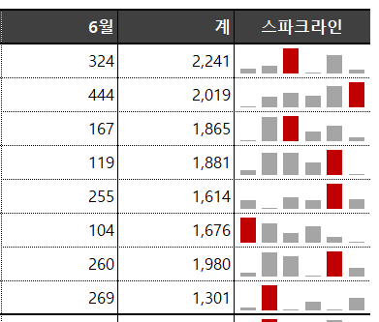
2024년 상반기 오빠두서점 출판사별 책 판매량 (예제)
 |  |  |  |  |  |  |  |  | 스파크 라인
출판사명 | 1월 | 2월 | 3월 | 4월 | 5월 | 6월 | 계 | 스파크라인
비룡서 | 330 | 357 | 495 | 294 | 441 | 324 | 2,241
탐탐 | 204 | 306 | 345 | 310 | 410 | 444 | 2,019
미래의창문 | 118 | 475 | 495 | 259 | 351 | 167 | 1,865
놀부네 | 178 | 418 | 420 | 284 | 462 | 119 | 1,881
문학마을 | 244 | 118 | 282 | 241 | 474 | 255 | 1,614
문학과지성인 | 450 | 375 | 239 | 323 | 185 | 104 | 1,676
이제우리같이 | 191 | 478 | 417 | 144 | 490 | 260 | 1,980
시니어북스 | 142 | 444 | 121 | 218 | 107 | 269 | 1,301
합계 | 1,857 | 2,971 | 2,814 | 2,073 | 2,920 | 1,942 | 14,577

아이콘강조
80% 미만은 경고(●)
80% 이상은 주의(●)
100% 이상은 우수(●)
오빠두 클린 정수기 직원별 22년 매출 달성률
 |  |  |  |  |  | 백분율 서식 단축키
부서 | 이름 | 22년 실적 | 22년 목표 | 달성률 | !! | Ctrl + Shift + 5
영업1팀 | 방이수 | 39,137,831 | 63,125,534 | 62% |  | 통화 기호 단축키
영업1팀 | 이윤후 | 36,861,375 | 39,635,887 | 93% |  | Ctrl + Shift + 1
영업1팀 | 황진만 | 17,464,907 | 15,055,954 | 116% |  | 날짜 서식 단축키
영업1팀 | 장경희 | 18,183,147 | 14,783,046 | 123% |  | Ctrl + Shift + 3
영업2팀 | 김연우 | 19,487,249 | 25,982,999 | 75%
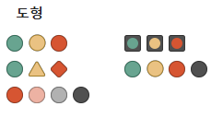
영업2팀 | 한유진 | 21,618,460 | 16,758,496 | 129% |  | 아이콘 집합
영업2팀 | 신상호 | 54,608,447 | 48,326,059 | 113%
영업2팀 | 김이랑 | 68,152,433 | 73,282,186 | 93%
영업3팀 | 성수진 | 9,941,909 | 12,911,570 | 77%
영업3팀 | 구동호 | 12,615,897 | 20,348,221 | 62%
영업3팀 | 최원호 | 54,596,504 | 80,288,977 | 68%

영업3팀 | 이영원 | 52,530,329 | 60,379,689 | 87%
해외영업팀 | 정영실 | 12,324,999 | 18,124,998 | 68%
해외영업팀 | 이영환 | 56,829,206 | 63,143,562 | 90%

자동화보고서
부서명 | 직원명 | 직책 | 연차 | 연봉 | 부서명 | 부서명
인사팀 | 임선우 | 부장 | 14 | 82,000,000 |  | 인사팀
IT팀 | 최윤성 | 부장 | 13 | 78,000,000 |  | IT팀
재무팀 | 박규민 | 과장 | 11 | 63,000,000 |  | 재무팀
인사팀 | 김시후 | 과장 | 9 | 59,000,000 |  | 법률팀
IT팀 | 최윤서 | 대리 | 7 | 52,000,000 |  | 영업팀
법률팀 | 박다은 | 대리 | 7 | 51,000,000
인사팀 | 전민규 | 대리 | 6 | 48,000,000
영업팀 | 임이안 | 대리 | 6 | 47,000,000
영업팀 | 이나연 | 대리 | 5 | 44,000,000
영업팀 | 정지완 | 사원 | 4 | 41,000,000
재무팀 | 박은호 | 사원 | 3 | 38,000,000
영업팀 | 이다윤 | 사원 | 2 | 34,000,000
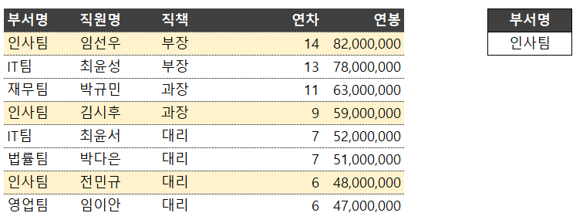
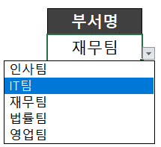
2
1

